SU 10001
University | Ecole Centrale de Lyon |  |  |  |  | Back to BOM |  |  | Car # | 81 |  | Part Cost | $99.56
System | Wheels & Tires |  | FileLink1 | Drawing |  |  |  |  |  |  |  | Qty | 1
Assembly | Front Uprights |  | FileLink2 |  |  |  |  |  | FileLink1
Part | Front Upright |  | FileLink3 |  |  |  |  |  | FileLink2 |  |  | Extended Cost | $99.56
P/N Base | SU 10001 |  |  |  |  |  |  |  | FileLink3
Suffix | AA
Details | Main part of the assembly

ItemOrder | Material | Use | UnitCost | Size1 | Unit1 | Size2 | Unit2 | Area Name | Area | Length | Density | Quantity | Sub Total
10 | Aluminium, Premium |  | $4.20 | 6.15 | kg |  |  | rectangular area, 165 x 275 | 0.045 | 0.050 | 2,712 | 1.00 | $25.84
 |  |  |  |  |  |  |  |  |  |  |  | Sub Total | $25.84

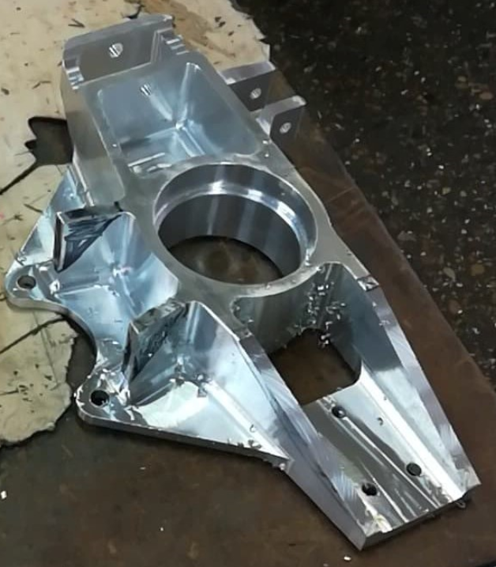
ItemOrder | Process | Use | UnitCost | Unit | Quantity | Multiplier | Mult. Val. | Sub Total
10 | Machining Setup, Install and Remove | Setup for milling | $1.30 | Unit | 1 |  | 1 | $1.30 |  |  |  |  |  | 2268.75
20 | Machining | Milling the main part | $0.04 | cm^3 | 1268 | Material - Aluminium | 1 | $50.72
30 | Machining Setup, Change | Change the milling setup | $0.65 | Unit | 1 |  | 1 | $0.65
40 | Machining | Milling, remove the major part of the sole | $0.04 | cm^3 | 352.2 | Material - Aluminium | 1 | $14.09
50 | Machining Setup, Change |  | $0.65 | Unit | 1 |  | 1 | $0.65
60 | Machining | Milling, ending the sole, finishing the second bearing seat | $0.04 | cm^3 | 72.2 | Material - Aluminium | 1 | $2.89
70 | Machining Setup, Change |  | $0.65 | Unit | 1 |  | 1 | $0.65
80 | Machining | Last holes | $0.04 | cm^3 | 1.1 | Material - Aluminium | 1 | $0.04
90 | Machining Setup, Change |  | $0.65 | Unit | 1 |  | 1 | $0.65
100 | Machining | Milling upper slopes | $0.04 | cm^3 | 18.2 | Material - Aluminium | 1 | $0.73
110 | Machining Setup, Change |  | $0.65 | Unit | 1 |  | 1 | $0.65
120 | Machining | Milling lower slopes | $0.04 | cm^3 | 17.6 | Material - Aluminium | 1 | $0.70
130 | Machining Setup, Change |  | $0.65 | Unit | 1 |  | 1 | $0.65
140 | Machining | Milling brake side slopes | $0.04 | cm^3 | 5.8 | Material - Aluminium | 1 | $0.23
 |  |  |  |  |  |  | Sub Total | $73.72

SU 10001 Drawing
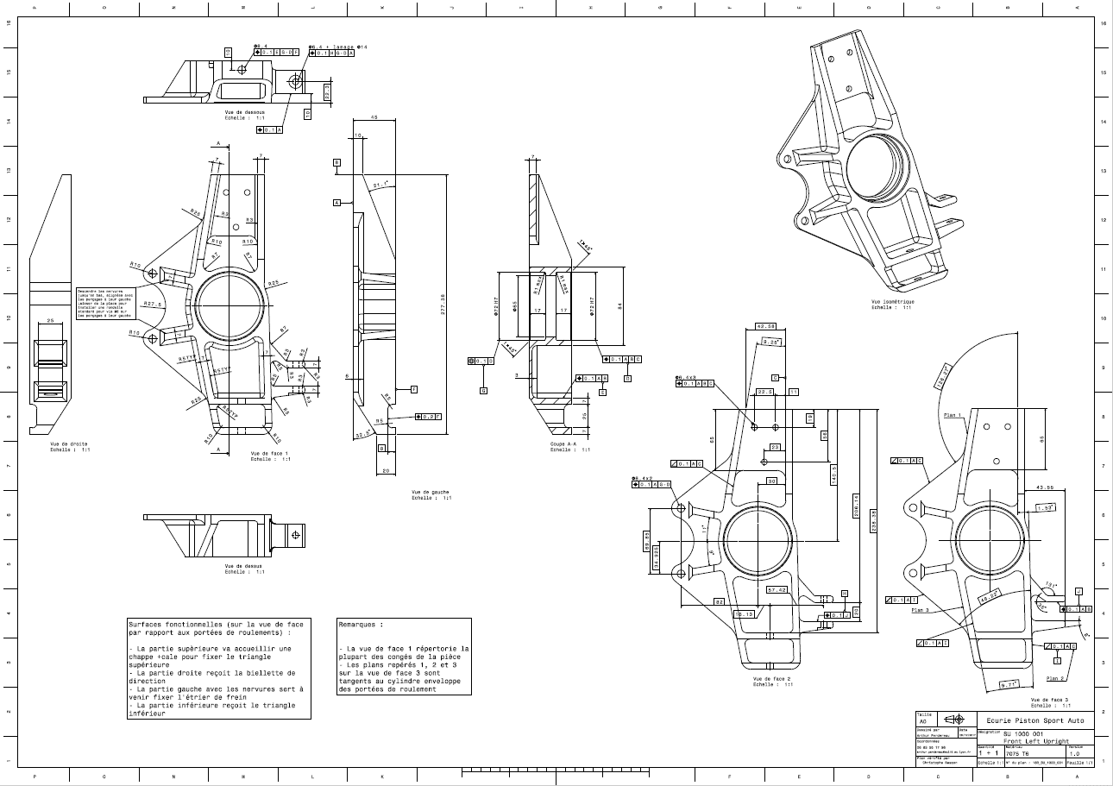
Drawing part : | SU 10001

SU 10002 Drawing
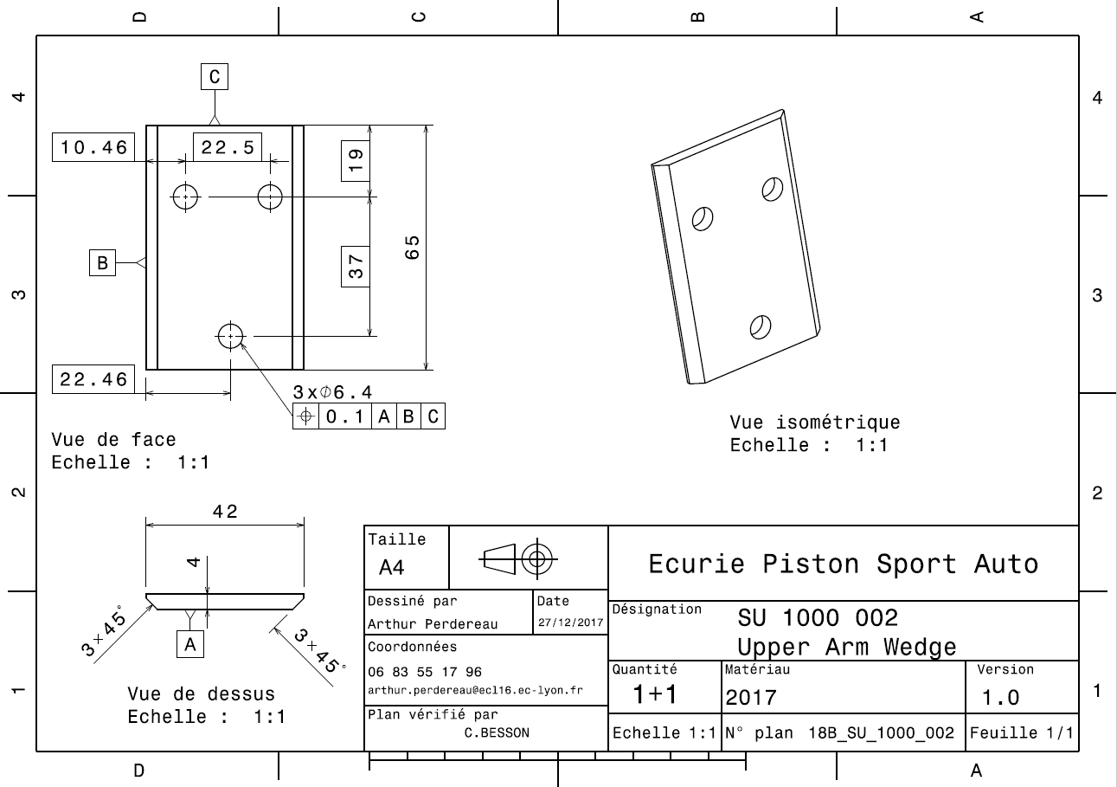
Drawing part : | SU 10002

SU 10003
University | Ecole Centrale de Lyon |  |  |  |  | Back to BOM |  |  | Car # | 81 |  | Part Cost | $18.68
System | Wheels & Tires |  | FileLink1 | Drawing |  |  |  |  |  |  |  | Qty | 1
Assembly | Front Uprights |  | FileLink2 |  |  |  |  |  | FileLink1
Part | Upper Arm Bracket |  | FileLink3 |  |  |  |  |  | FileLink2 |  |  | Extended Cost | $18.68
P/N Base | SU 10003 |  |  |  |  |  |  |  | FileLink3
Suffix | AA
Details | Bracket to link the upper arm to the upright

ItemOrder | Material | Use | UnitCost | Size1 | Unit1 | Size2 | Unit2 | Area Name | Area | Length | Density | Quantity | Sub Total
10 | Steel, Alloy |  | $2.25 | 1.24 | kg |  |  | Rectangle Area, 50x70 (mm) | 0.004 | 0.045 | 7,850 | 1.00 | $2.78
 |  |  |  |  |  |  |  |  |  |  |  | Sub Total | $2.78


ItemOrder | Process | Use | UnitCost | Unit | Quantity | Multiplier | Mult. Val. | Sub Total
10 | Machining Setup, Install and Remove | Setup for milling | $1.30 | Unit | 1 |  | 1 | $1.30
20 | Machining | Milling the main part | $0.04 | cm^3 | 85.4 | Material - Steel | 3 | $10.25
30 | Machining Setup, Change | Change the milling setup | $0.65 | Unit | 1 |  | 1 | $0.65
40 | Machining | Milling to remove the sole | $0.04 | cm^3 | 25.2 | Material - Steel | 3 | $3.02
50 | Machining Setup, Change | Change the milling setup | $0.65 | Unit | 1 |  | 1 | $0.65
60 | Machining | Milling 3 holes | $0.04 | cm^3 | 0.2 | Material - Steel | 3 | $0.02
70 | Machining Setup, Change | Change the milling setup | $0.65 | Unit | 1 |  | 1 | $0.65
80 | Machining | Milling, chamfer and last hole | $0.04 | cm^3 | 3.56 | Material - Steel | 3 | $0.43
 |  |  |  |  |  |  | Sub Total | $15.90

SU 10003 Drawing
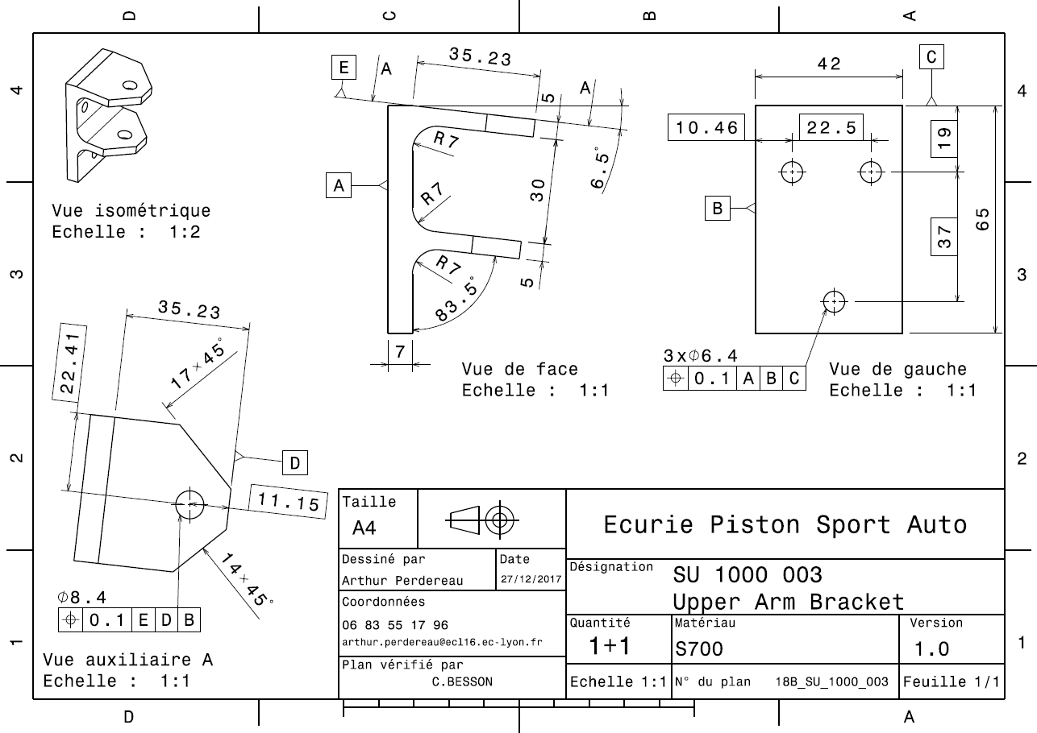
Drawing part : | SU 10003

SU 10004
University | Ecole Centrale de Lyon |  |  |  |  | Back to BOM |  |  | Car # | 81 |  | Part Cost | $0.84
System | Wheels & Tires |  | FileLink1 | Drawing |  |  |  |  |  |  |  | Qty | 1
Assembly | Front Uprights |  | FileLink2 |  |  |  |  |  | FileLink1
Part | Speed Sensor Bracket |  | FileLink3 |  |  |  |  |  | FileLink2 |  |  | Extended Cost | $0.84
P/N Base | SU 10004 |  |  |  |  |  |  |  | FileLink3
Suffix | AA
Details | Bracket to maintain the speed sensor at the good position relative to the speed sensor disc

ItemOrder | Material | Use | UnitCost | Size1 | Unit1 | Size2 | Unit2 | Area Name | Area | Length | Density | Quantity | Sub Total
10 | Steel, Mild |  | $2.25 | 0.01 | kg |  |  | Square area 35x40mm | 0.001 | 0.001 | 7,850 | 1.00 | $0.02
 |  |  |  |  |  |  |  |  |  |  |  | Sub Total | $0.02

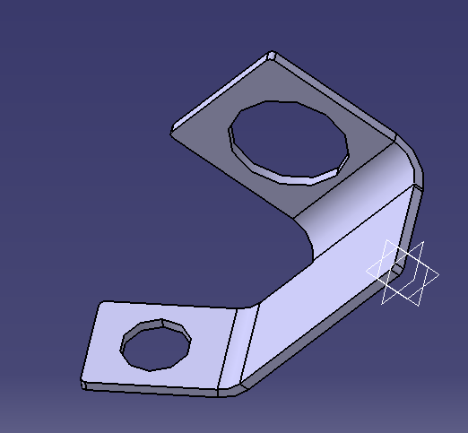
ItemOrder | Process | Use | UnitCost | Unit | Quantity | Multiplier | Mult. Val. | Sub Total
10 | Machining Setup, Install and Remove | Setup for turning | $1.30 | Unit | 1 | one setup for 2 pieces | 0.5 | $0.65
20 | Laser cut |  | $0.01 | cm | 16.1 |  | 1 | $0.16
30 | Sheet metal bends |  | $0.25 | bend | 2 |  | 1 | $0.50
 |  |  |  |  |  |  | Sub Total | $0.81

SU 10004 Drawing
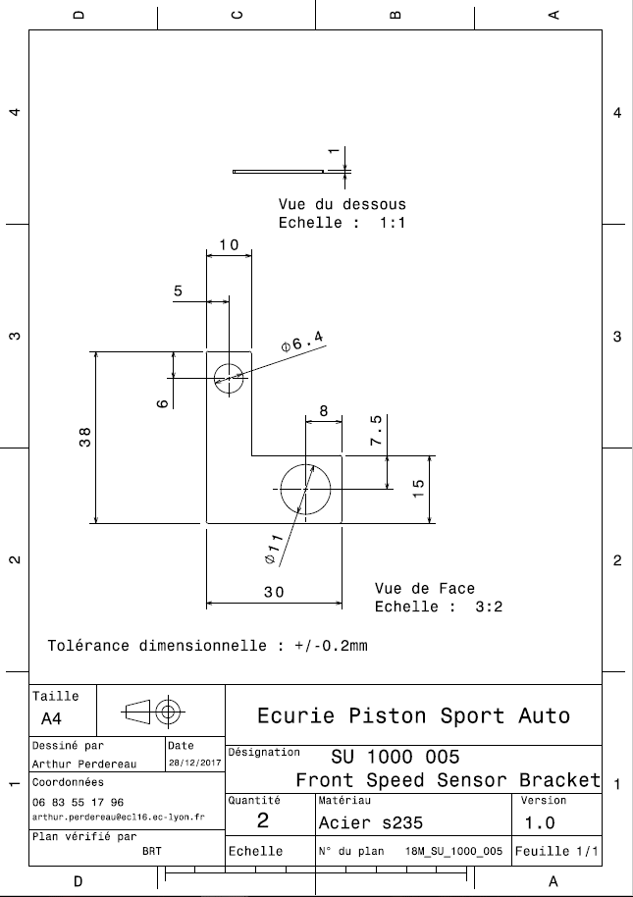
Drawing part : | SU 10004

SU 10005 Drawing
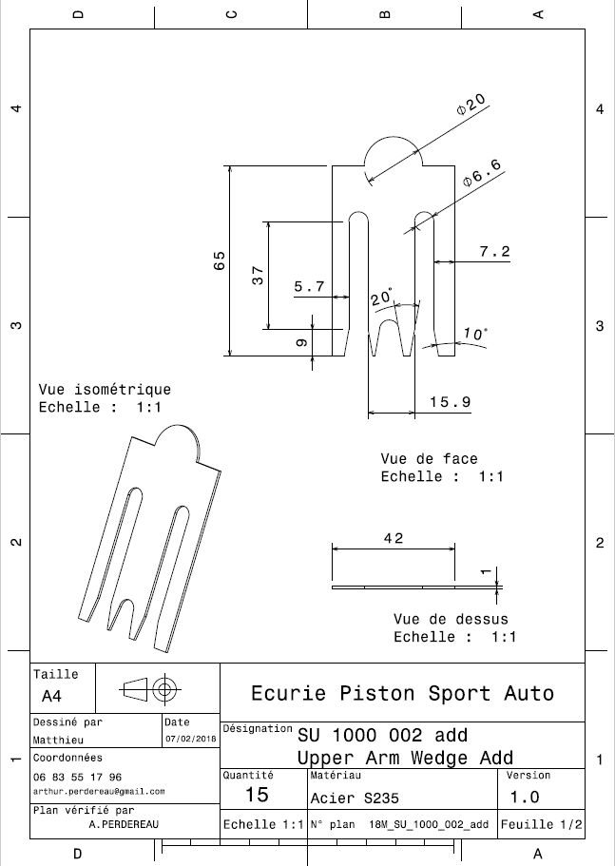
Drawing part : | SU 10005

